Sheet1

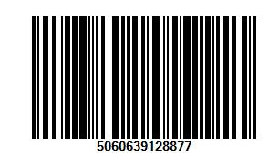

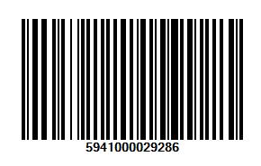

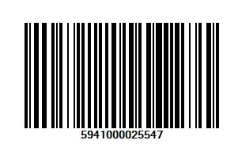
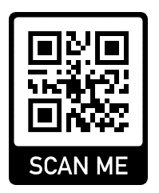
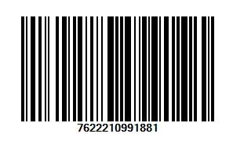

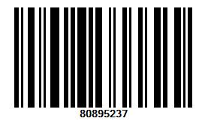

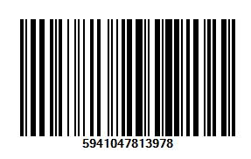

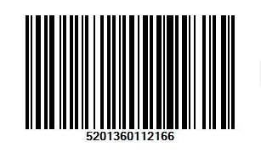

id | produs | cod de bare | pret | moneda | categorie
1 | Milk Burger | 8690526069852 | 177 | 1 | 1
2 | Pepsi Max | 5949000505229 | 4.59 | 1 | 2
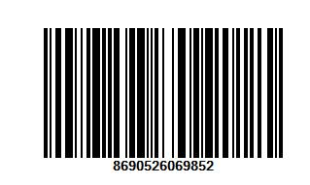
3 | Monster | 5060639128877 | 5.49 | 1 | 3
4 | Doritos | 5941000029286 | 9.99 | 1 | 4
5 | Lays Wavy | 5941000025547 | 8.69 | 1 | 4
6 | Milka Ciocolata | 7622210991881 | 14.79 | 1 | 1
7 | Nutella Crema alune | 80895237 | 19.09 | 1 | 1
8 | Magura Prajitura | 5941047813978 | 1.59 | 1 | 1
9 | 7 Days Max | 5201360112166 | 3.25 | 1 | 5


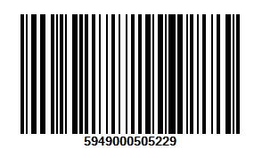
 | Dulciuri | 1
 | Bautura racoritoare | 2
 | Bautura energizanta | 3
 | Gustarele | 4
 | Patiserie | 5

 | lei | 1
 | euro | 2
 | dolari | 3

